Feuil1
NOM | ARME | EAU | FEU | TERRE | AIR | NB ELEMENT | Photo
Hang | baton | x | x | x | x | 4
toph being fong | Boomerang et une épée | - | - | x | - | 1 | 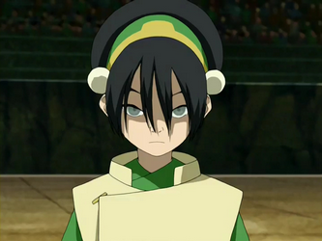
katara | gourde d'eau | x | - | - | - | 1 | 